Накладная-№3
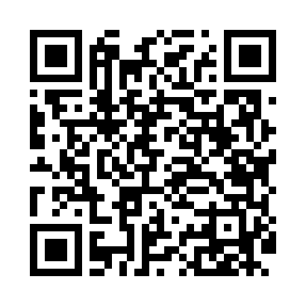
Номер товарно-транспортной накладной: |  |  | Торговый представитель: Amriyev Muhammad
Поставщик: Toshkent falcon fly 2 |  |  | Телефон торгового представителя: +998972880505
Дата отгрузки: 26.11.2025 |  |  | Контрагент: """" Klient
Дата консигнации: |  |  | Адрес:
Доставщик: |  |  | Телефон:
Телефон доставщика:
Время заказа: 26.11.2025 14:55:06
№ | Штрих-код | Название товаров (работ,услуг) | Количество | Количество в кейсе | Цена | Сумма
 |  |  | 71 |  |  | 47.2
1 | 6988321597666 | Ложка 815-3 DB-3-110 | 10 | 10 шт. | 1.40 | 14
2 | 6915646512050 | Пласмаст Салатница 8.5x8.5x3 см DB-59-27 | 60 | 60 шт. | 0.50 | 30
3 | 6937547509014 | Щетка для унитаза A01 DB-152-435 | 1 | 1 шт. | 3.20 | 3.20
Итого: 47.2$|->UZS: 590,000.00

